Bang chung
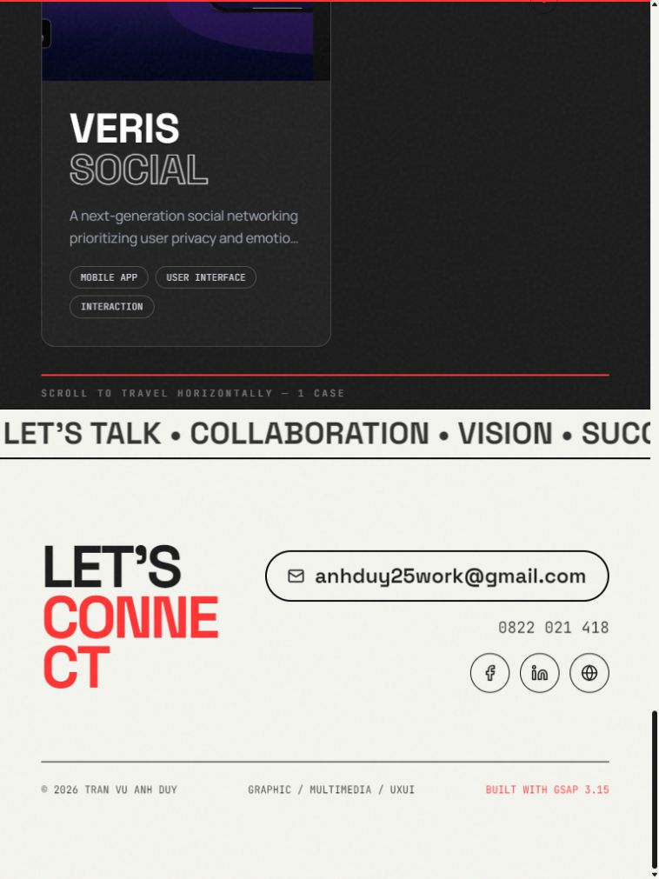
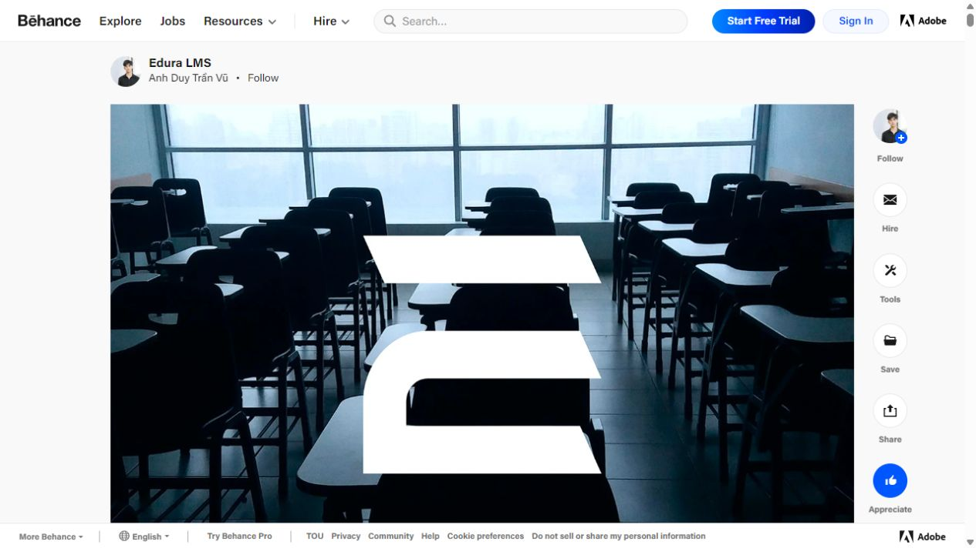
Ảnh audit trong phiên kiểm tra này

Ảnh được chụp từ browser thực tế. E01-E08 liên kết với các findings; filename không quyết định môi trường/viewport.

E01. Hero public desktop | E02. Profile public desktop
1440×900. Typography mạnh, vai trò multimedia; chưa có CTA case study. | Ảnh thực tế desktop 1440×900. Software/soft skills chiếm nhiều diện tích.

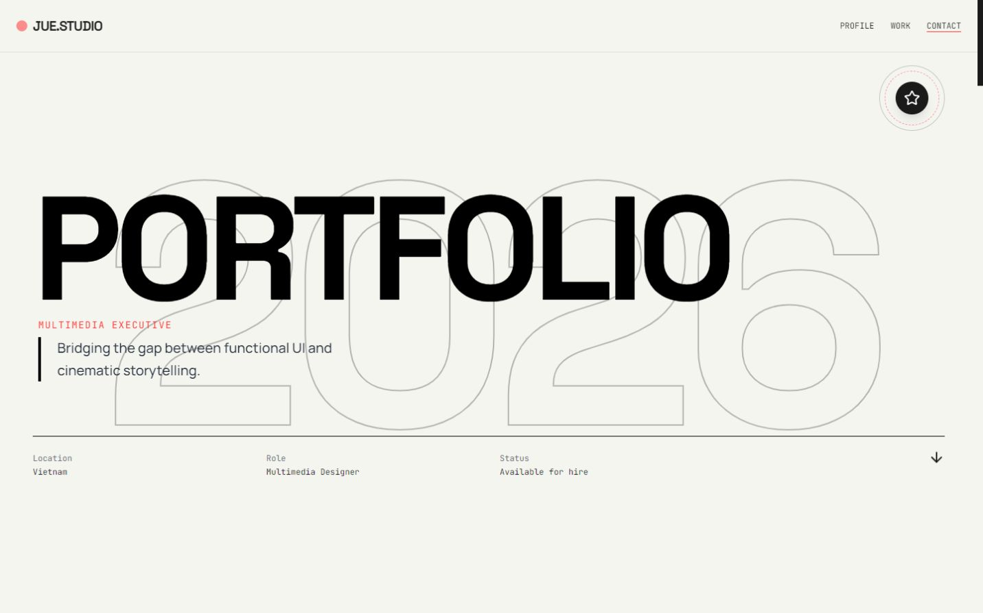
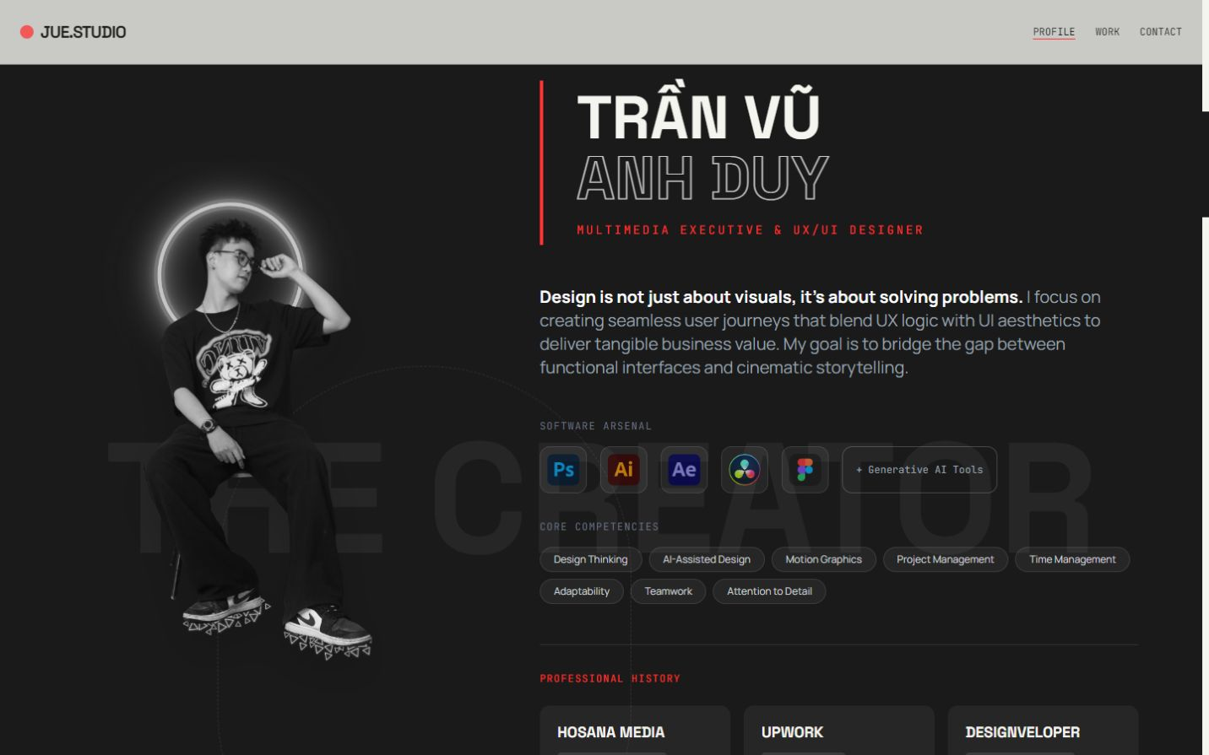

E03. Work public desktop | E04. Contact public 320 px
Nhảy Work: heading nằm sau navbar, Edura summary thiếu Lead UI. | Nav Contact và phần đầu email bị cắt.

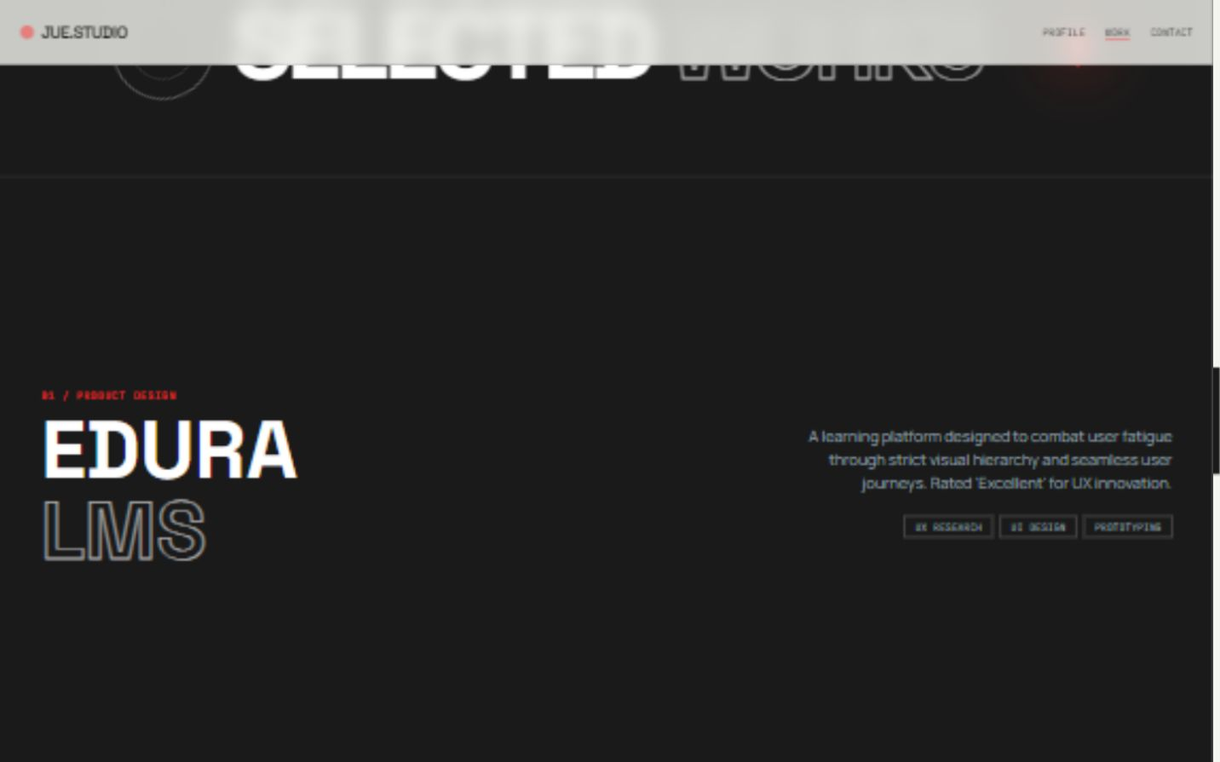
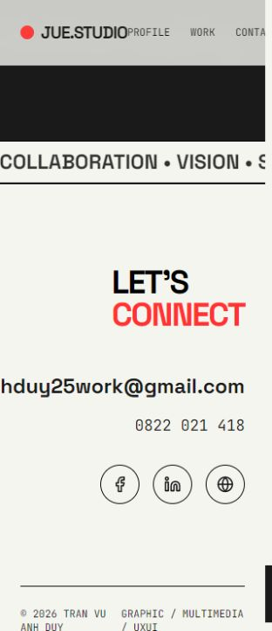

E05. Hero local 375 px | E06. Gallery local 720 px
Thêm Journey làm menu tràn; Contact bị cắt. | Khung h-screen cắt heading/progress. Covers cho thấy VERIS emotional story và lỗi English.

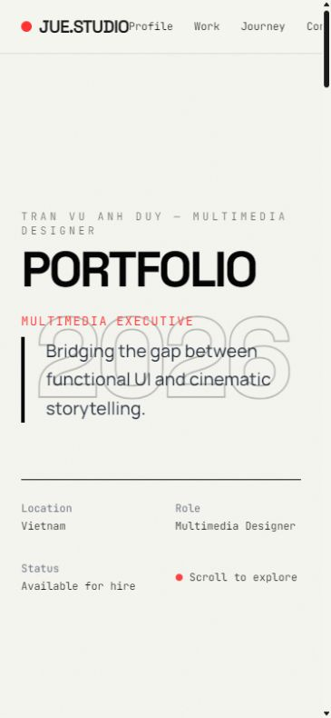
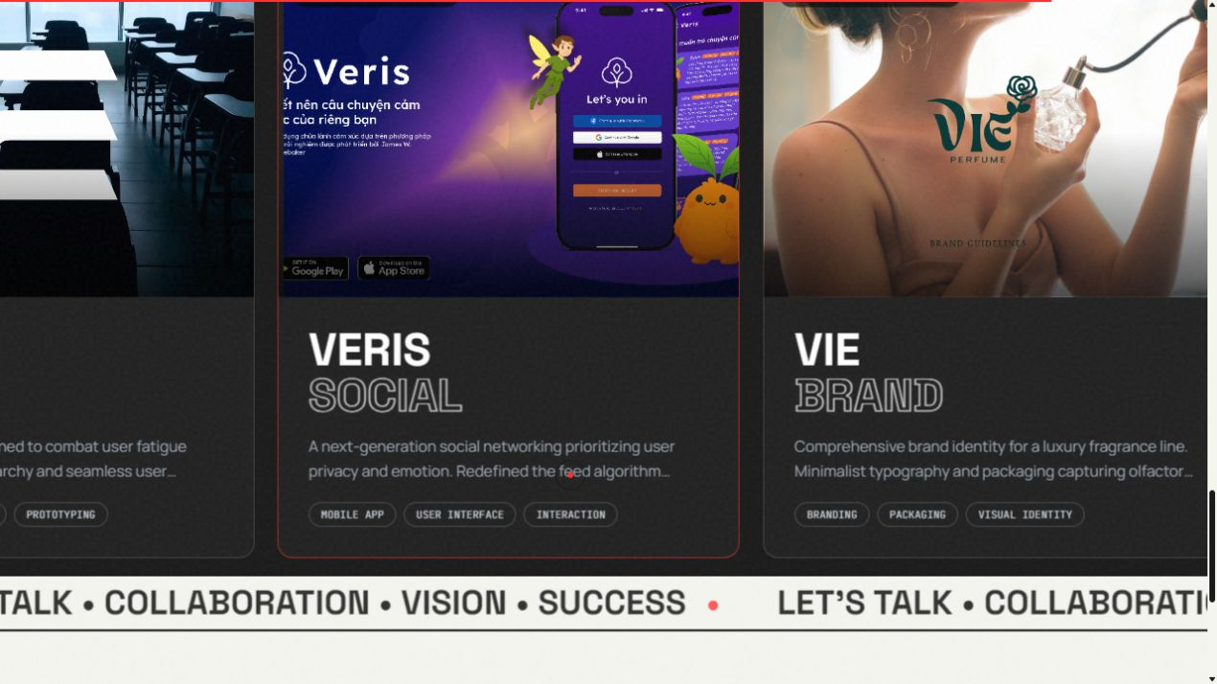

E07. Contact local tablet | E08. Edura trên Behance
768×1024. CONNECT vỡ thành hai phần giữa từ. | URL và tác giả đúng. Cover lớp học; UI thật hiện ở module sau.

